Ejercicio 1
Los siguientes datos corresponden a las estaturas de los pacientes que visitaron una clínica médica durante una semana laboral.

No. | Estatura
1 | 1.71 | 1.72 | Determine el promedio de estaturas de los pacientes
2 | 1.74 | 0.087 | Determina la desviación estándar
3 | 1.75 | -0.727 | Determine la curtosis del set de datos.
4 | 1.9 | Platicurtica | ¿Qué tipo de curva tiene?
5 | 1.65
6 | 1.75 |  | Interprete el valor de la curtosis
7 | 1.59 |  | El dato indica que los valores estan menos concentrados, esto indica la dispersión mas amplia de datos
8 | 1.6
9 | 1.74 |  | Indique qué distribución de probabilidad tiene el set de datos
10 | 1.73
11 | 1.8 |  | Normal
12 | 1.66
13 | 1.68
14 | 1.7
15 | 1.83
16 | 1.84
17 | 1.83 |  | Grafique la distribución de probabilidad del set de datos
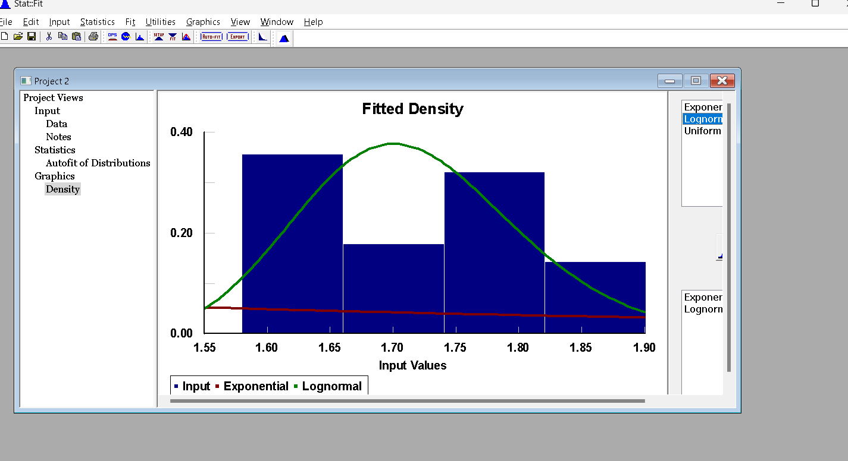
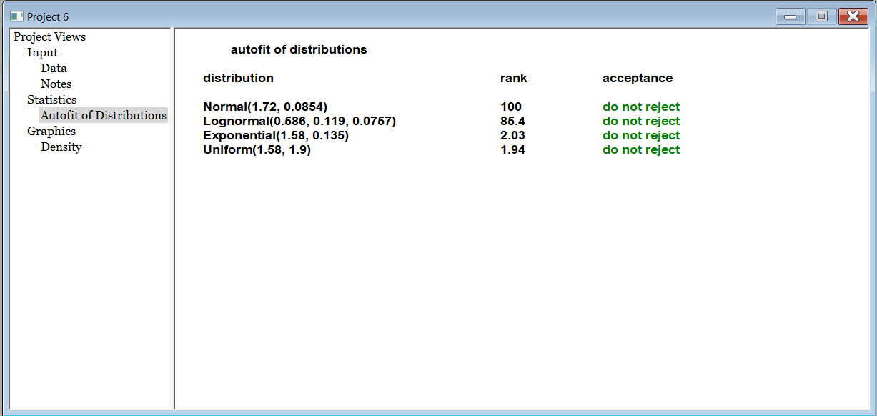
18 | 1.59
19 | 1.66
20 | 1.8
21 | 1.74
22 | 1.73
23 | 1.75
24 | 1.59
25 | 1.8
26 | 1.58
27 | 1.66
28 | 1.63

Ejercicio 2
Los siguientes valores corresponden a la cantidad de clientes que visitaron un cajero automático en un día.

No. | Cantidad de Clientes
1 | 17
2 | 18
3 | 22 | 16.62 | Determine el promedio de clientes
4 | 5 | 8.793 | Determina la desviación estándar
5 | 14 | -0.033 | Determine la curtosis del set de datos.
6 | 16 | Mesocurtica | ¿Qué tipo de curva tiene?
7 | 0
8 | 22 |  | Interprete el valor de la curtosis
9 | 13 |  | El valor -0,033 da a entender hay una concentración de datos y que se ajusta a lo esperado
10 | 12
11 | 19
12 | 22
13 | 23
14 | 0
15 | 25 |  | Indique qué distribución de probabilidad tiene el set de datos
16 | 33
17 | 14 |  | Poisson
18 | 13
19 | 19
20 | 22
21 | 0
22 | 21 |  | Grafique la distribución de probabilidad del set de datos
23 | 20
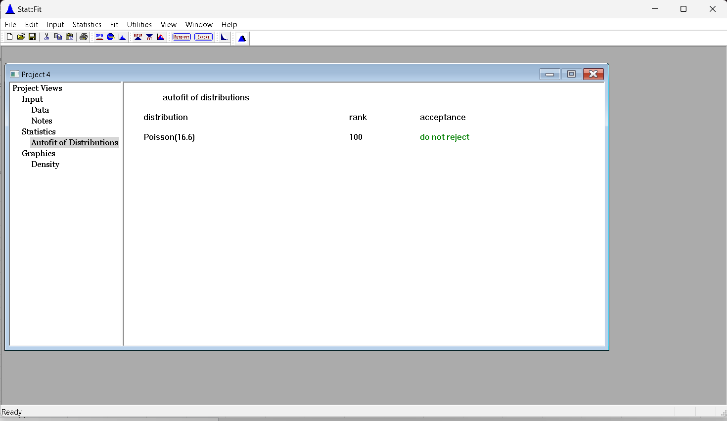
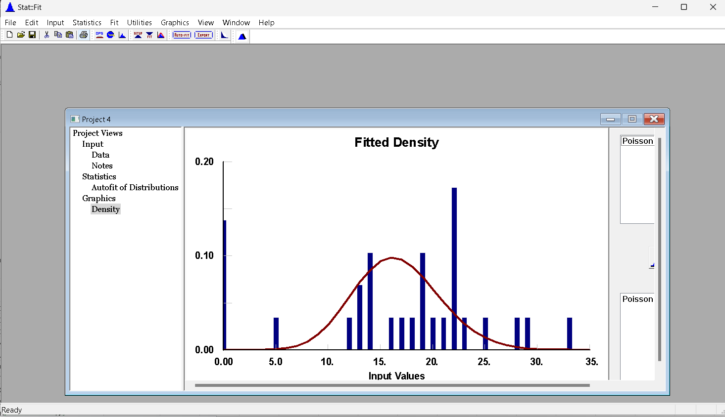
24 | 19
25 | 29
26 | 28
27 | 22
28 | 0
29 | 14

Ejercicio 4
Los siguientes datos corresponden a los tiempos en minutos entre las llegadas de los clientes a un restaurante de comida rápida.

1 | 66 | 121.60 | Determine el tiempo promedio de llegada
2 | 95 | 51.60 | Determina la desviación estándar
3 | 78 | -0.266 | Determine la curtosis del set de datos.
4 | 145 | Mesocurtica | ¿Qué tipo de curva tiene?
5 | 225
6 | 96 | Interprete el valor de la curtosis
7 | 115 | Las colas de la distribución son más ligeras que las de una distribución normal
8 | 169
9 | 155 | Indique qué distribución de probabilidad tiene el set de datos
10 | 25
11 | 88 | NORMAL
12 | 75
13 | 180 | Grafique la distribución de probabilidad del set de datos
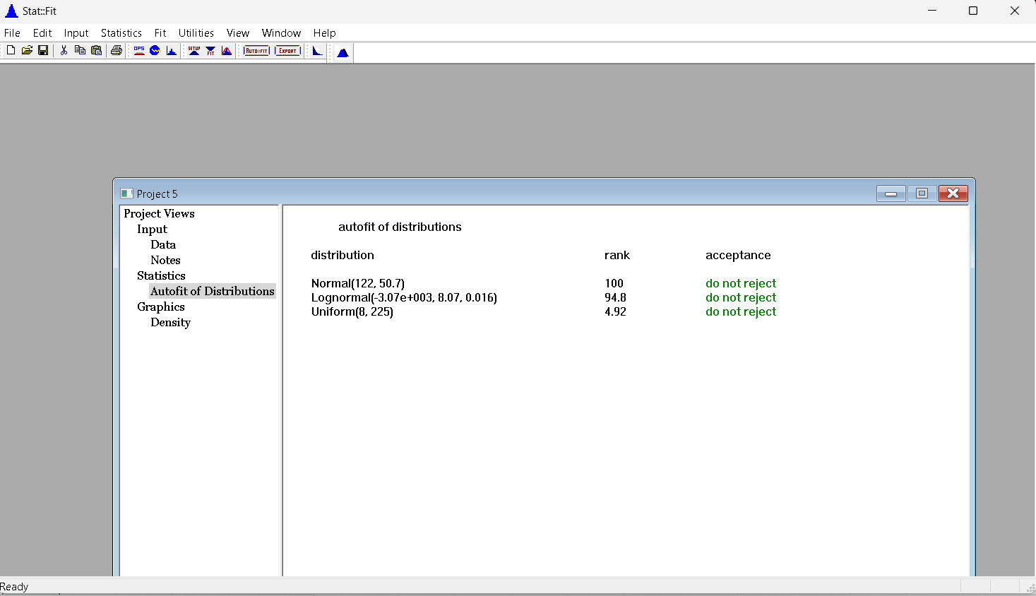
14 | 165
15 | 149
16 | 133
17 | 189
18 | 111
19 | 88
20 | 91
21 | 89
22 | 34
23 | 8
24 | 149
25 | 165
26 | 140
27 | 166
28 | 135
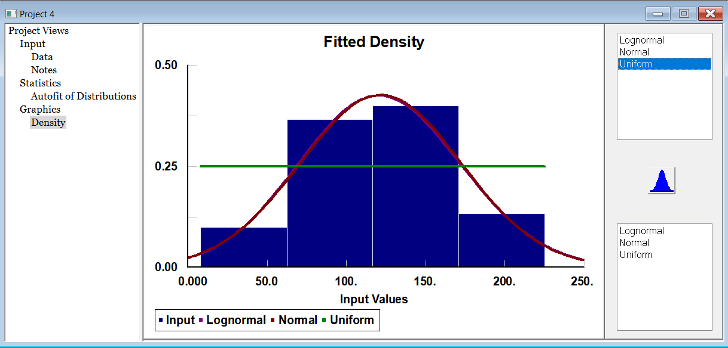
29 | 144
30 | 180

Ejercicio 3
 | En el ejercicio 2 se visualiza que cada 7 días hay un 0 (días que no se atiende) por lo que se le solicita que realice el mismo análisis quitando estos días

No. | Cantidad de Clientes | 19.28 | Determine el promedio de clientes
1 | 17 | 6.066 | Determina la desviación estándar
2 | 18 | 0.605 | Determine la curtosis del set de datos.
3 | 22 | Leptocurtica | ¿Qué tipo de curva tiene?
4 | 5
5 | 14 | Interprete el valor de la curtosis
6 | 16 | Esta vez salio positiva lo que indica que es leptocurtica ya que tiene un pico mas pronunciado habiendo pocas desviaciones
7 | 22
8 | 13
9 | 12 | Indique qué distribución de probabilidad tiene el set de datos
10 | 19
11 | 22 | Poisson
12 | 23
13 | 25
14 | 33 | Grafique la distribución de probabilidad del set de datos
15 | 14
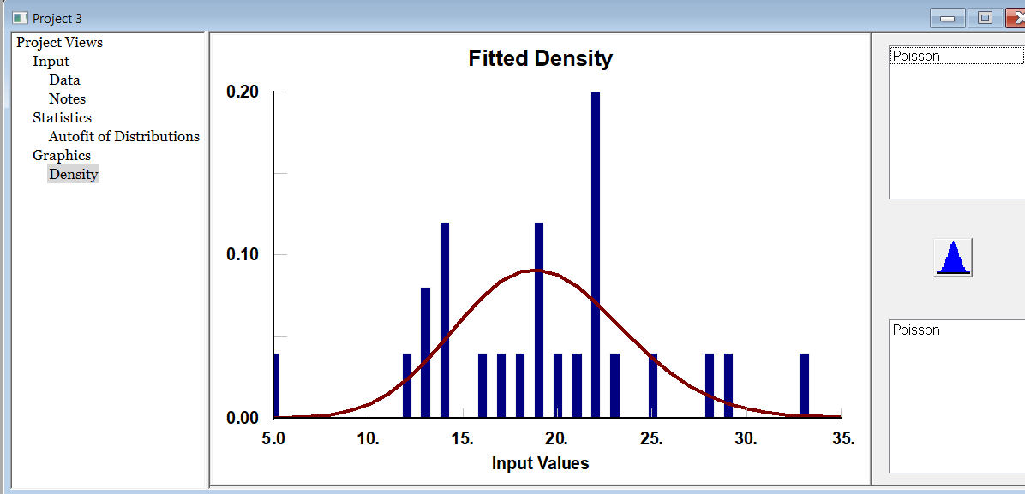
16 | 13
17 | 19
18 | 22
19 | 21
20 | 20
21 | 19
22 | 29
23 | 28
24 | 22
25 | 14

 |  | ¿Qué análisis estádistico es más ajustado para el negocio?

 |  | Un analisis descriptivo: ya que estudia un conjunto de datos para ventas concretadas
 |  | y analiza un nuevo numero de clientes. En este caso cambia el numero de datos de clientes de 29 clientes a 25 clientes

Ejercicio 5
Los siguientes datos corresponden a la cantidad de kilómetros que un futbolista recorre durante los partidos de una temporada

No. | Distancia
1 | 14.22
2 | 13.98 | 12.677 | Determine la distancia promedio
3 | 13.6 | 1.572 | Determina la desviación estándar
4 | 13.3 | 0.227 | Determine la curtosis del set de datos.
5 | 13.11 | Leptocúrtica | ¿Qué tipo de curva tiene?
6 | 10
7 | 11.6
8 | 11.18 |  | Interprete el valor de la curtosis
9 | 11.11 |  | Indica una mayor concentración de datos alrededor de la media
10 | 12.13
11 | 14.1
12 | 14.2 |  | Indique qué distribución de probabilidad tiene el set de datos
13 | 12
14 | 12 |  | Normal
15 | 13.69
16 | 12.98 |  | Grafique la distribución de probabilidad del set de datos
17 | 9.88
18 | 14
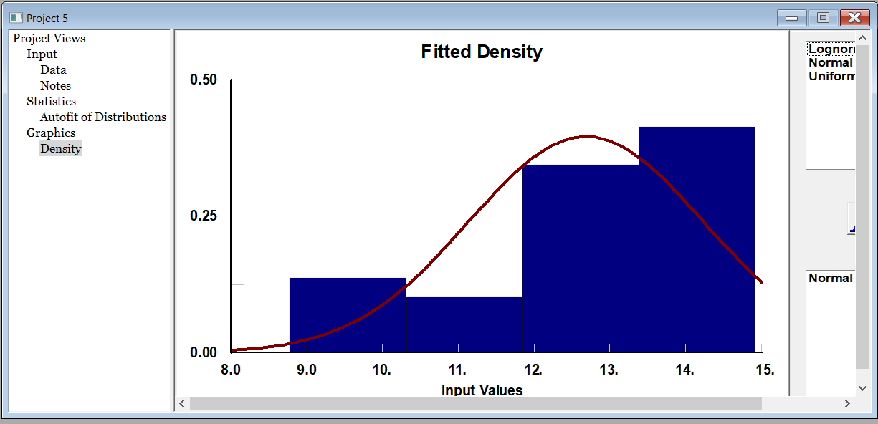
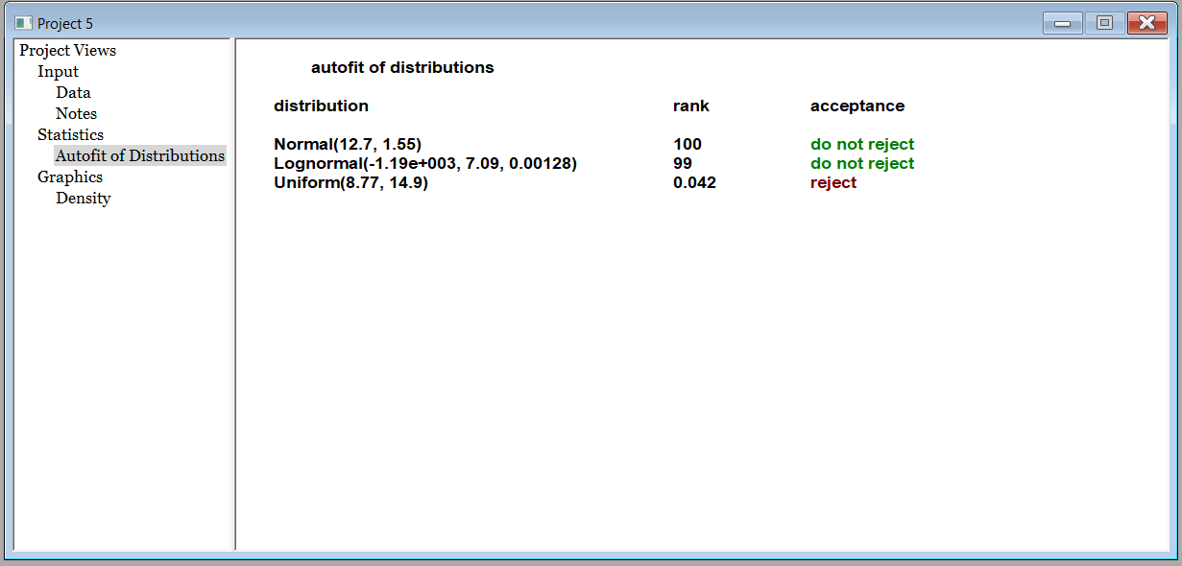
19 | 13.16
20 | 13.18
21 | 12.98
22 | 13.6
23 | 13.77
24 | 14.9
25 | 12.99
26 | 13.88
27 | 8.77
28 | 9.66
29 | 13.66

Ejercicio 6
A un listado de clientes se les pregunta si desean responder una encuesta o no y los clientes responden sí o no, de cada bloque de 10 clientes se muestran los resultados de los clientes que dicen que sí

No. | Clientes
1 | 5 | Determine el promedio de clientes | 4.78
2 | 4 | Determina la desviación estándar | 1.645
3 | 2 | Determine la curtosis del set de datos. | -0.292
4 | 4 | ¿Qué tipo de curva tiene? | Platicúrtica
5 | 9
6 | 7
7 | 3 | Interprete el valor de la curtosis
8 | 2 | Ya que es negativa es platicúrtica, significa que las colas de la distribución son más ligeras que las de una distribución normal
9 | 5
10 | 6
11 | 4 | Grafique la distribución de probabilidad del set de datos |  | Indique qué distribución de probabilidad tiene el set de datos
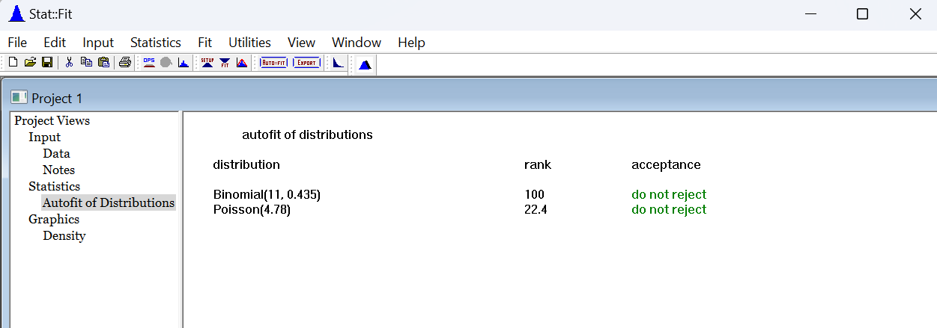
12 | 6 |  |  | Binomial
13 | 2
14 | 3
15 | 4
16 | 5
17 | 3
18 | 3
19 | 5
20 | 7
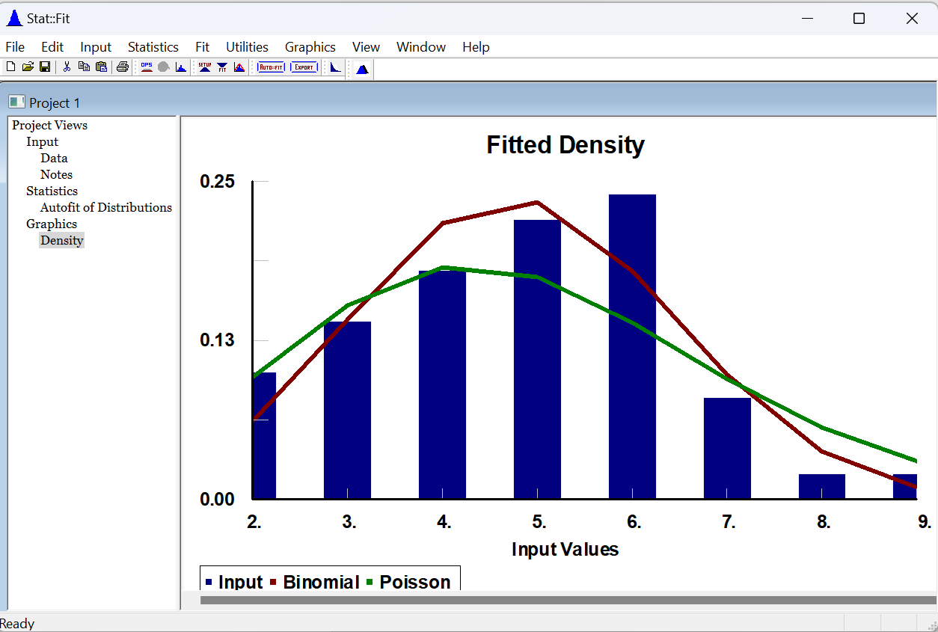
21 | 4
22 | 5
23 | 7
24 | 5
25 | 4
26 | 5
27 | 6
28 | 2
29 | 6
30 | 6
31 | 5
32 | 3
33 | 6
34 | 6
35 | 8
36 | 6
37 | 5
38 | 5
39 | 3
40 | 7
41 | 6
42 | 5
43 | 2
44 | 6
45 | 6
46 | 3
47 | 4
48 | 4
49 | 4
50 | 6

